Dashboard
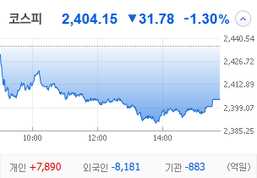
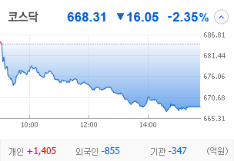
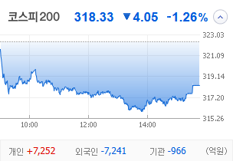
KOSPI | KOSDAQ | KOSPI 200 | 상승종목 |  |  |  |  |  |  |  | 종목별 투자정보
 |  |  | 번호 | 구분 | 종목번호 | 종목명 | 현재가 | 전일비 | 등락률 | URL | 종목명 | SBS
 |  |  | 1 | KOSPI |  | 오리엔트바이오 | 1,236 | ↑ | 30% | ▶ | 현재가 |  |  | 20,000
 |  |  | 2 |  |  | SBS | 20,000 | ↑ | 30% | ▶ | 전일비 |  |  | ↑
 |  |  | 3 |  |  | 티와이홀딩스우 | 5,580 | ↑ | 30% | ▶ | 등락률 |  |  | 30%
 |  |  | 4 |  |  | 코오롱모빌리티그룹우 | 8,870 | ↑ | 30% | ▶ | 거래량 |  |  | 5,548,013
다우산업 | 나스닥 | S&P 500 | 5 |  |  | 남선알미우 | 21,400 | ↑ | 30% | ▶ | 시가총액(억) |  |  | 3,710
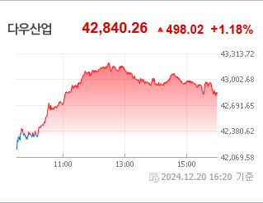
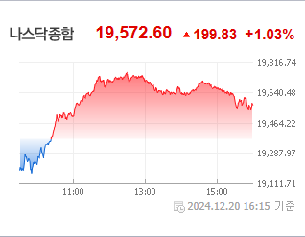
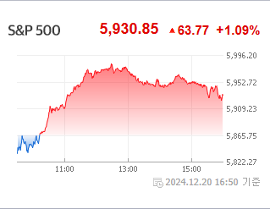
 |  |  | 6 |  |  | 남선알미늄 | 1,700 | ▲ | 20% | ▶ | 영업이익(억) |  |  | 583
 |  |  | 7 |  |  | HJ중공업 | 5,850 | ▲ | 13% | ▶ | 외국인비율(%) |  |  | 0
 |  |  | 8 |  |  | 성안머티리얼스 | 699 | ▲ | 10% | ▶ | PER(배) |  |  | 327.87
 |  |  | 9 |  |  | DB | 1,540 | ▲ | 8% | ▶ | ROE(%) |  |  | 5.45
 |  |  | 10 |  |  | HD현대마린솔루션 | 162,000 | ▲ | 8% | ▶ | PBR(배) |  |  | 0.43
USD환율 | JPY환율 | EUR환율 | 1 | KOSDAQ |  | 티케이케미칼 | 1,816 | ↑ | 30% | ▶
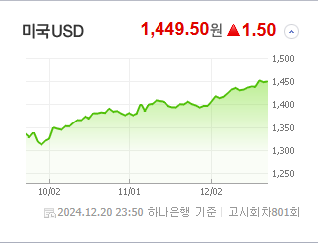
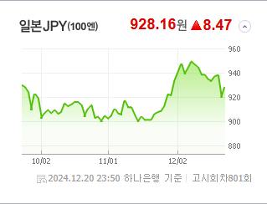
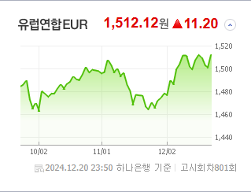
 |  |  | 2 |  |  | 디젠스 | 1,536 | ↑ | 30% | ▶ | 종목별 공시지표 |  | 오늘의 리포트
 |  |  | 3 |  |  | 온코닉테라퓨틱스 | 21,400 | ▲ | 24% | ▶ | 파일명 | URL | 구분 | 개수
 |  |  | 4 |  |  | 오리엔트정공 | 6,100 | ▲ | 22% | ▶ |  | 결과 없음 | 시황정보 | 0
 |  |  | 5 |  |  | 에코바이오 | 4,250 | ▲ | 18% | ▶ |  |  | 투자정보 | 0
 |  |  | 6 |  |  | 에코아이 | 20,050 | ▲ | 16% | ▶ |  |  | 종목분석 | 0
WIT | 유가 | 금 | 7 |  |  | 퀀텀온 | 698 | ▲ | 15% | ▶ |  |  | 산업분석 | 0
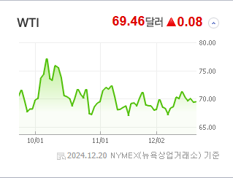
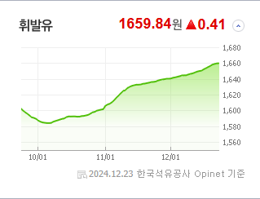
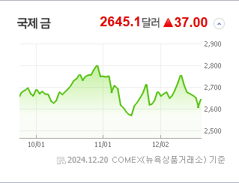
 |  |  | 8 |  |  | 인벤티지랩 | 17,420 | ▲ | 14% | ▶ |  |  | 경제분석 | 0
 |  |  | 9 |  |  | 듀켐바이오 | 9,080 | ▲ | 14% | ▶ |  |  | 경제전망리포트
 |  |  | 10 |  |  | 켐트로스 | 4,560 | ▲ | 11% | ▶ |  |  | 파일명 | URL

 | 전일대비
건강관리업체및서비스 | 2.69%
해운사 | 1.98%
조선 | 1.61%
사무용전자제품 | 0.54%
가스유틸리티 | 0.53%
상업서비스와공급품 | 0.21%
생명보험 | 0.05%
석유와가스 | -0.03%
백화점과일반상점 | -0.06%
항공화물운송과물류 | -0.08%
가구 | -0.09%
다각화된소비자서비스 | -0.19%
자동차 | -0.24%
광고 | -0.30%
도로와철도운송 | -0.35%
양방향미디어와서비스 | -0.39%
컴퓨터와주변기기 | -0.45%
무역회사와판매업체 | -0.49%
복합유틸리티 | -0.53%
종이와목재 | -0.63%
기타 | -0.63%
다각화된통신서비스 | -0.66%
인터넷과카탈로그소매 | -0.68%
건설 | -0.68%
IT서비스 | -0.77%
섬유,의류,신발,호화품 | -0.90%
건축자재 | -0.95%
 | 업종별시세 |  | 주요 뉴스 |  |  |  |  |  |  |  | 종목별 이슈
 |  |  | 출처 |  | 제목 |  |  |  |  | URL | 제목 |  | URL | 종목명
 |  |  | 매일경제 |  | “이걸 ETF라 불러도 될까”…요즘 잘 나가는 ETF, 개별 종목에 몰빵한다는데 |  |  |  |  | ▶ | “이게 웬 날벼락” 만년 적자 겨우 버텼는데…결국 넷플릭스에 당했... |  | ▶ | SBS
 |  |  | 한국경제TV |  | 개미 '수난시대'…"사기만 하면 마이너스" |  |  |  |  | ▶ | 넷플릭스-SBS, K-콘텐츠 경쟁력 확대 전략적 파트너십 체결 |  | ▶ | SBS
 |  |  | MBN |  | 트럼프 만나고 귀국…"트럼프 측근들에 한국은 저력 있다고 말했다" |  |  |  |  | ▶ | 트럼프 호재' 노 젓는 HD한국조선해양 [이번주 추천주] |  | ▶ | SBS
 |  |  | 매일경제 |  | “떡상은 없고 떡락만 한가득”…올해 코스닥 상장사 108개 중 71개 종목 하락 |  |  |  |  | ▶ | 토종 OTT 합치는 사이…넷플릭스와 손잡는 지상파 |  | ▶ | SBS
 |  |  | 파이낸셜뉴스 |  | 30대 직장인 연말정산때 정년퇴임한 부모님 '부양가족 인적공제' 받을수 있나 [세무 재테크 Q&A] |  |  |  |  | ▶ | IPO호황이라더니…올 신규상장사 70% 공모가 하회 |  | ▶ | HD현대마린솔루션
 |  |  | 파이낸셜뉴스 |  | 美빅테크 AI 인프라 구축 가속... 장비·전력망 등 알짜기업 투자 [이런 펀드 어때요?] |  |  |  |  | ▶ | ‘몸값’ 낮춘 바이오 공모주…상장 첫날 성적표는?[Why 바이오] |  | ▶ | 듀켐바이오
 |  |  | 파이낸셜뉴스 |  | 약세장 속 조선ETF '굳건'… 달러상품에도 자금 몰려 [ETF 스퀘어] |  |  |  |  | ▶
 |  |  | 매일경제 |  | 개미 쫓아내는 유상증자 폭탄…주당순이익 낮춰 불신 심화 |  |  |  |  | ▶
 |  |  | 매일경제 |  | “삼성·현대차가 이익 내면 뭐하나”…유증·상장 남발에 밸류 깎아먹는 코스피 |  |  |  |  | ▶
 |  |  | 디지털타임스 |  | `돌핀` 가상자산사업자 신고 수리…법인 가상자산 거래 허용 신호탄? |  |  |  |  | ▶
 |  |  | 한국경제 |  | 美 금리인하 전망 따라 출렁이는 양자·UAM株 |  |  |  |  | ▶
 |  |  | 한국경제 |  | 내년 반도체株 성적표 'D·T·C'가 좌우한다 |  |  |  |  | ▶
 |  |  | 한국경제 |  | "최대 3년간 배당금 지급 못한다"…현대해상, 52주 신저가까지 추락 |  |  |  |  | ▶
 |  |  | 한국경제 |  | 탄핵 직격탄' 맞은 원전주…2.8조 수주 잭팟에도 내리막 |  |  |  |  | ▶
 |  |  | 파이낸셜뉴스 |  | 대신파이낸셜그룹 'NPL 명가' 자존심 되찾았다 |  |  |  |  | ▶
 |  |  | 파이낸셜뉴스 |  | 수출주, 고환율 덕봤다… 올해 상승률 상위권 싹쓸이 |  |  |  |  | ▶
 |  |  | 파이낸셜뉴스 |  | 연기금, 전력주서 희망을 봤다 |  |  |  |  | ▶
 |  |  | 매일경제 |  | 美 우량기업 '품절株' 만드는데 … 韓 무더기 상장에 주가 허우적 |  |  |  |  | ▶
 |  |  | 매일경제 |  | 상장하자마자 '주르륵' … 코스닥 발목잡는 새내기주 |  |  |  |  | ▶
 |  |  | 서울경제 |  | 트럼프 호재' 노 젓는 HD한국조선해양 [이번주 추천주] |  |  |  |  | ▶

